상품제안서
논슬립 반달형&타원형 러그 | 상품코드: S28667

 |  |  |  |  |  |  | 02-713-8555 | www.synergygift.co.kr
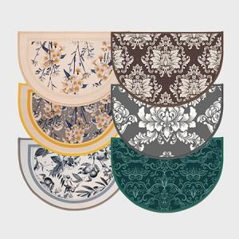 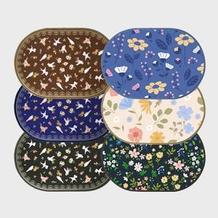 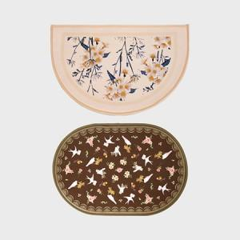

【상세/제작정보】 | <p><span style="font-size: 12pt;">*&nbsp;</span><span style="font-size: 12pt;">반달형&amp;타원형 가격 동일합니다.</span></p>

【인쇄/포장옵션】 | 풀칼라 / OPP(비닐)

【공급단가】 | 수량 | 100~ | 300~ | 500~ | 1,000~ | 3,000~
*VAT별도 | 35*50 | 8,450원 | 7,990원 | 7,600원 | 7,410원 | 7,280원
 | 40*60 | 10,140원 | 9,590원 | 9,120원 | 8,890원 | 8,730원
 | 40*70 | 11,960원 | 11,310원 | 10,760원 | 10,480원 | 10,300원

【상품 URL】 | https://www.synergygift.co.kr:443/src/goods_detail.php?gdno=28667

